la01
Makespan | 666 |  |  | Note
Runtime | 7735.48

[{'Job': 'J0', 'Machine': 'M1', 'Start': 0.0, 'Duration': 21, 'Finish': 21.0}, {'Job': 'J0', 'Machine': 'M0', 'Start': 236.0, 'Duration': 53, 'Finish': 289.0}, {'Job': 'J0', 'Machine': 'M4', 'Start': 328.0, 'Duration': 95, 'Finish': 423.0}, {'Job': 'J0', 'Machine': 'M3', 'Start': 423.0, 'Duration': 55, 'Finish': 478.0}, {'Job': 'J0', 'Machine': 'M2', 'Start': 484.0, 'Duration': 34, 'Finish': 518.0}, {'Job': 'J1', 'Machine': 'M0', 'Start': 0.0, 'Duration': 21, 'Finish': 21.0}, {'Job': 'J1', 'Machine': 'M3', 'Start': 165.0, 'Duration': 52, 'Finish': 217.0}, {'Job': 'J1', 'Machine': 'M4', 'Start': 233.0, 'Duration': 16, 'Finish': 249.0}, {'Job': 'J1', 'Machine': 'M2', 'Start': 458.0, 'Duration': 26, 'Finish': 484.0}, {'Job': 'J1', 'Machine': 'M1', 'Start': 588.0, 'Duration': 71, 'Finish': 659.0}, {'Job': 'J2', 'Machine': 'M3', 'Start': 381.0, 'Duration': 39, 'Finish': 420.0}, {'Job': 'J2', 'Machine': 'M4', 'Start': 448.0, 'Duration': 98, 'Finish': 546.0}, {'Job': 'J2', 'Machine': 'M1', 'Start': 546.0, 'Duration': 42, 'Finish': 588.0}, {'Job': 'J2', 'Machine': 'M2', 'Start': 619.0, 'Duration': 31, 'Finish': 650.0}, {'Job': 'J2', 'Machine': 'M0', 'Start': 650.0, 'Duration': 12, 'Finish': 662.0}, {'Job': 'J3', 'Machine': 'M1', 'Start': 75.0, 'Duration': 77, 'Finish': 152.0}, {'Job': 'J3', 'Machine': 'M0', 'Start': 181.0, 'Duration': 55, 'Finish': 236.0}, {'Job': 'J3', 'Machine': 'M4', 'Start': 249.0, 'Duration': 79, 'Finish': 328.0}, {'Job': 'J3', 'Machine': 'M2', 'Start': 392.0, 'Duration': 66, 'Finish': 458.0}, {'Job': 'J3', 'Machine': 'M3', 'Start': 478.0, 'Duration': 77, 'Finish': 555.0}, {'Job': 'J4', 'Machine': 'M0', 'Start': 98.0, 'Duration': 83, 'Finish': 181.0}, {'Job': 'J4', 'Machine': 'M3', 'Start': 217.0, 'Duration': 34, 'Finish': 251.0}, {'Job': 'J4', 'Machine': 'M2', 'Start': 328.0, 'Duration': 64, 'Finish': 392.0}, {'Job': 'J4', 'Machine': 'M1', 'Start': 406.0, 'Duration': 19, 'Finish': 425.0}, {'Job': 'J4', 'Machine': 'M4', 'Start': 546.0, 'Duration': 37,

 | งาน | เครื่องจักร | ลำดับ | เวลาเริ่มต้น | เวลาสิ้นสุด
 | 1 | 2 | 1 | 0 | 21
 | 7 | 4 | 2 | 0 | 69
 | 6 | 2 | 3 | 21 | 75
 | 10 | 5 | 4 | 0 | 77
 | 5 | 1 | 5 | 0 | 83
 | 2 | 1 | 6 | 83 | 104
 | 3 | 4 | 7 | 69 | 108
 | 6 | 3 | 8 | 75 | 118
 | 9 | 4 | 9 | 108 | 125
 | 4 | 2 | 10 | 75 | 152
 | 7 | 5 | 11 | 77 | 154
 | 1 | 1 | 12 | 104 | 157
 | 5 | 4 | 13 | 125 | 159
 | 9 | 2 | 14 | 152 | 201
 | 2 | 4 | 15 | 159 | 211
 | 4 | 1 | 16 | 157 | 212
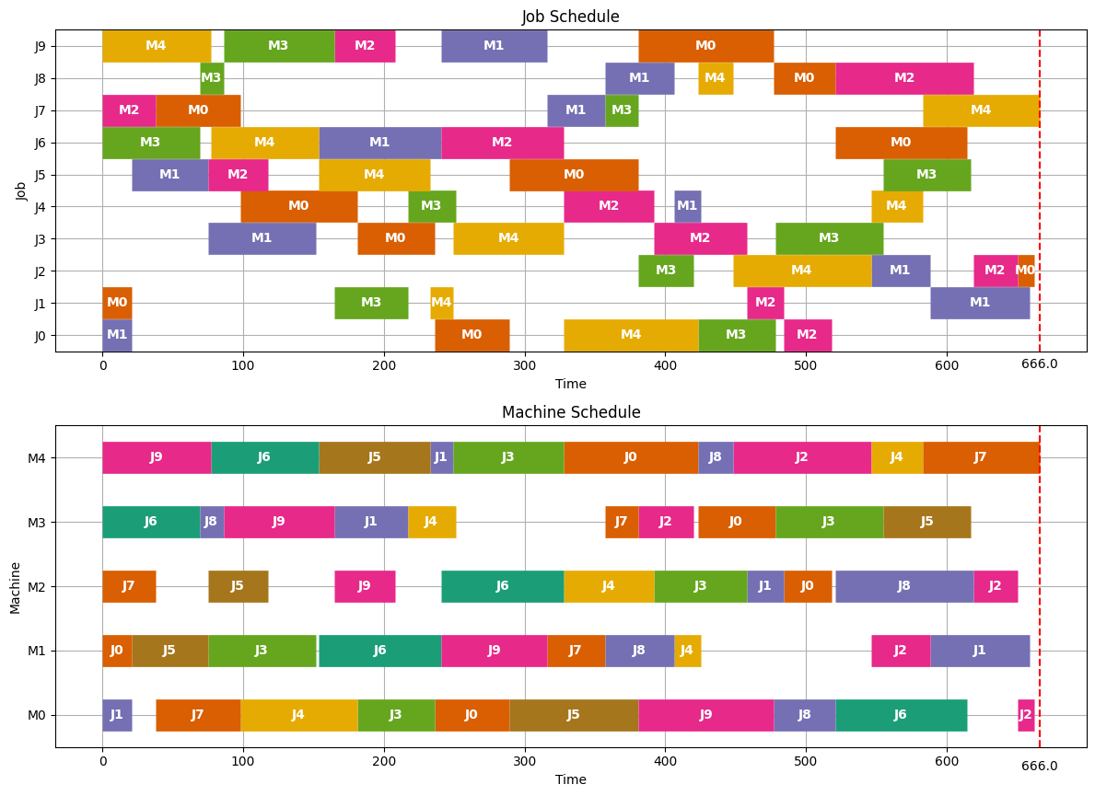
 | 5 | 3 | 17 | 159 | 223
 | 6 | 5 | 18 | 154 | 233
 | 2 | 5 | 19 | 233 | 249
 | 8 | 3 | 20 | 223 | 261
 | 9 | 5 | 21 | 249 | 274
 | 2 | 3 | 22 | 261 | 287
 | 7 | 2 | 23 | 201 | 288
 | 10 | 4 | 24 | 211 | 290
 | 6 | 1 | 25 | 233 | 325
 | 10 | 3 | 26 | 290 | 333
 | 2 | 2 | 27 | 288 | 359
 | 9 | 1 | 28 | 325 | 369
 | 1 | 5 | 29 | 274 | 369
 | 6 | 4 | 30 | 325 | 387
 | 7 | 3 | 31 | 333 | 420
 | 8 | 1 | 32 | 369 | 429
 | 10 | 2 | 33 | 359 | 434
 | 1 | 4 | 34 | 387 | 442
 | 4 | 5 | 35 | 369 | 448
 | 8 | 2 | 36 | 434 | 475
 | 5 | 2 | 37 | 475 | 494
 | 8 | 4 | 38 | 475 | 499
 | 9 | 3 | 39 | 420 | 518
 | 7 | 1 | 40 | 429 | 522
 | 3 | 5 | 41 | 448 | 546
 | 5 | 5 | 42 | 546 | 583
 | 4 | 3 | 43 | 518 | 584
 | 3 | 2 | 44 | 546 | 588
 | 10 | 1 | 45 | 522 | 618
 | 3 | 3 | 46 | 588 | 619
 | 3 | 1 | 47 | 619 | 631
 | 1 | 3 | 48 | 619 | 653
 | 4 | 4 | 49 | 584 | 661
 | 8 | 5 | 50 | 583 | 666

Cost | n!^m

la02
Makespan | 655
Runtime | 7845.98

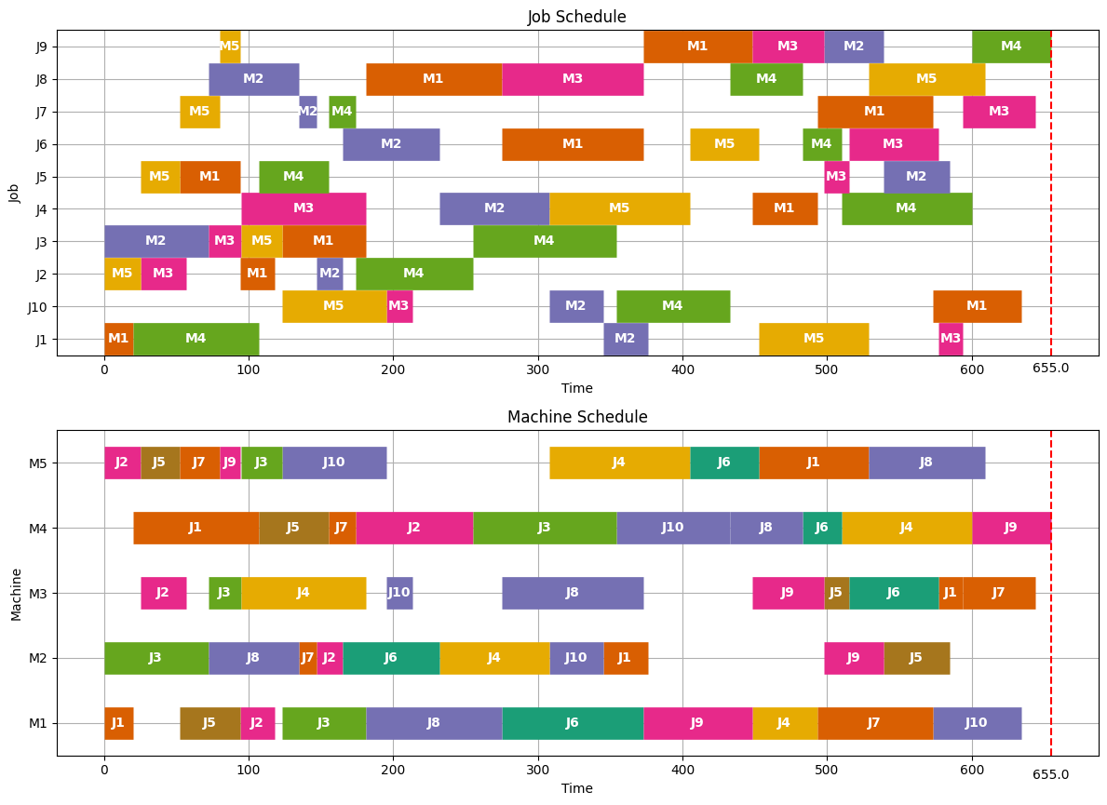
 | งาน | เครื่องจักร | ลำดับ | เวลาเริ่มต้น | เวลาสิ้นสุด
 | 1 | 1 | 1 | 0 | 20
 | 2 | 5 | 2 | 0 | 25
 | 5 | 5 | 3 | 25 | 52
 | 2 | 3 | 4 | 25 | 57
 | 3 | 2 | 5 | 0 | 72
 | 7 | 5 | 6 | 52 | 80
 | 5 | 1 | 7 | 52 | 94
 | 9 | 5 | 8 | 80 | 94
 | 3 | 3 | 9 | 72 | 95
 | 1 | 4 | 10 | 20 | 107
 | 2 | 1 | 11 | 94 | 118
 | 3 | 5 | 12 | 95 | 123
 | 8 | 2 | 13 | 72 | 135
 | 7 | 2 | 14 | 135 | 147
 | 5 | 4 | 15 | 107 | 155
 | 2 | 2 | 16 | 147 | 165
 | 7 | 4 | 17 | 155 | 174
 | 3 | 1 | 18 | 123 | 181
 | 4 | 3 | 19 | 95 | 181
 | 10 | 5 | 20 | 123 | 195
 | 10 | 3 | 21 | 195 | 213
 | 6 | 2 | 22 | 165 | 232
 | 2 | 4 | 23 | 174 | 255
 | 8 | 1 | 24 | 181 | 275
 | 4 | 2 | 25 | 232 | 308
 | 10 | 2 | 26 | 308 | 345
 | 3 | 4 | 27 | 255 | 354
 | 6 | 1 | 28 | 275 | 373
 | 8 | 3 | 29 | 275 | 373
 | 1 | 2 | 30 | 345 | 376
 | 4 | 5 | 31 | 308 | 405
 | 10 | 4 | 32 | 354 | 433
 | 9 | 1 | 33 | 373 | 448
 | 6 | 5 | 34 | 405 | 453
 | 8 | 4 | 35 | 433 | 483
 | 4 | 1 | 36 | 448 | 493
 | 9 | 3 | 37 | 448 | 498
 | 6 | 4 | 38 | 483 | 510
 | 5 | 3 | 39 | 498 | 515
 | 1 | 5 | 40 | 453 | 529
 | 9 | 2 | 41 | 498 | 539
 | 7 | 1 | 42 | 493 | 573
 | 6 | 3 | 43 | 515 | 577
 | 5 | 2 | 44 | 539 | 585
 | 1 | 3 | 45 | 577 | 594
 | 4 | 4 | 46 | 510 | 600
 | 8 | 5 | 47 | 529 | 609
 | 10 | 1 | 48 | 573 | 634
 | 7 | 3 | 49 | 594 | 644
 | 9 | 4 | 50 | 600 | 655

la03
Makespan | 597
Runtime | 7698.97

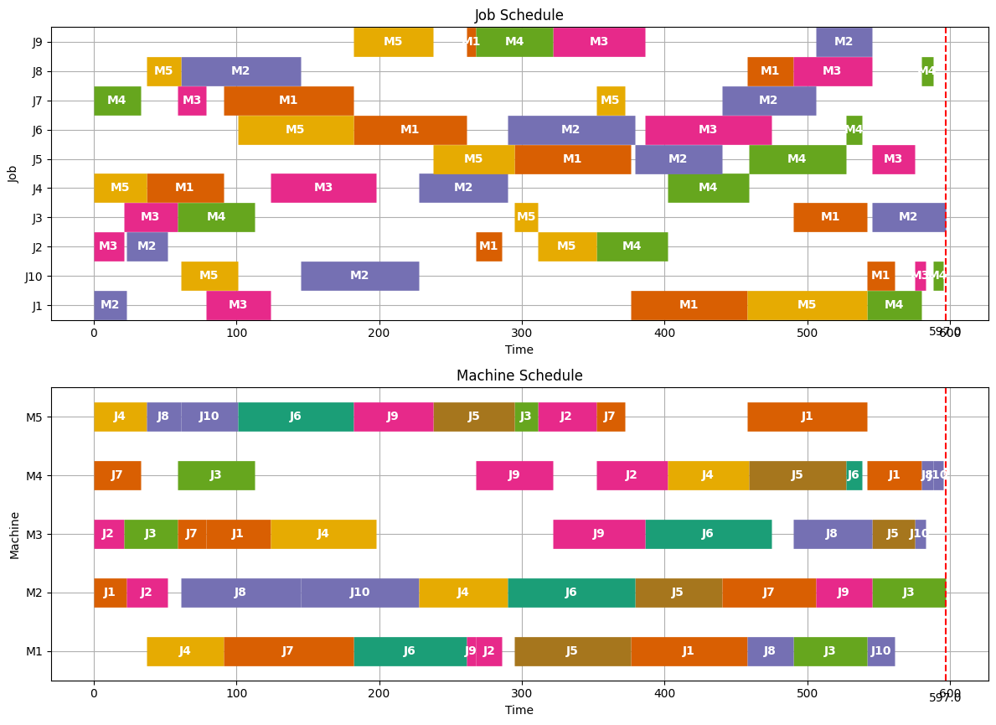

 | งาน | เครื่องจักร | ลำดับ | เวลาเริ่มต้น | เวลาสิ้นสุด
 | 2 | 3 | 1 | 0 | 21
 | 1 | 2 | 2 | 0 | 23
 | 7 | 4 | 3 | 0 | 33
 | 4 | 5 | 4 | 0 | 37
 | 2 | 2 | 5 | 23 | 52
 | 3 | 3 | 6 | 21 | 59
 | 8 | 5 | 7 | 37 | 61
 | 7 | 3 | 8 | 59 | 79
 | 4 | 1 | 9 | 37 | 91
 | 10 | 5 | 10 | 61 | 101
 | 3 | 4 | 11 | 59 | 113
 | 1 | 3 | 12 | 79 | 124
 | 8 | 2 | 13 | 61 | 145
 | 7 | 1 | 14 | 91 | 182
 | 6 | 5 | 15 | 101 | 182
 | 4 | 3 | 16 | 124 | 198
 | 10 | 2 | 17 | 145 | 228
 | 9 | 5 | 18 | 182 | 238
 | 6 | 1 | 19 | 182 | 261
 | 9 | 1 | 20 | 261 | 268
 | 2 | 1 | 21 | 268 | 286
 | 4 | 2 | 22 | 228 | 290
 | 5 | 5 | 23 | 238 | 295
 | 3 | 5 | 24 | 295 | 311
 | 9 | 4 | 25 | 268 | 322
 | 2 | 5 | 26 | 311 | 352
 | 7 | 5 | 27 | 352 | 372
 | 5 | 1 | 28 | 295 | 376
 | 6 | 2 | 29 | 290 | 379
 | 9 | 3 | 30 | 322 | 386
 | 2 | 4 | 31 | 352 | 402
 | 5 | 2 | 32 | 379 | 440
 | 1 | 1 | 33 | 376 | 458
 | 4 | 4 | 34 | 402 | 459
 | 6 | 3 | 35 | 386 | 475
 | 8 | 1 | 36 | 458 | 490
 | 7 | 2 | 37 | 440 | 506
 | 5 | 4 | 38 | 459 | 527
 | 6 | 4 | 39 | 527 | 538
 | 3 | 1 | 40 | 490 | 542
 | 1 | 5 | 41 | 458 | 542
 | 9 | 2 | 42 | 506 | 545
 | 8 | 3 | 43 | 490 | 545
 | 10 | 1 | 44 | 542 | 561
 | 5 | 3 | 45 | 545 | 575
 | 1 | 4 | 46 | 542 | 580
 | 10 | 3 | 47 | 575 | 583
 | 8 | 4 | 48 | 580 | 588
 | 10 | 4 | 49 | 588 | 595
 | 3 | 2 | 50 | 545 | 597

la04
Makespan | 590
Runtime | 7765.46

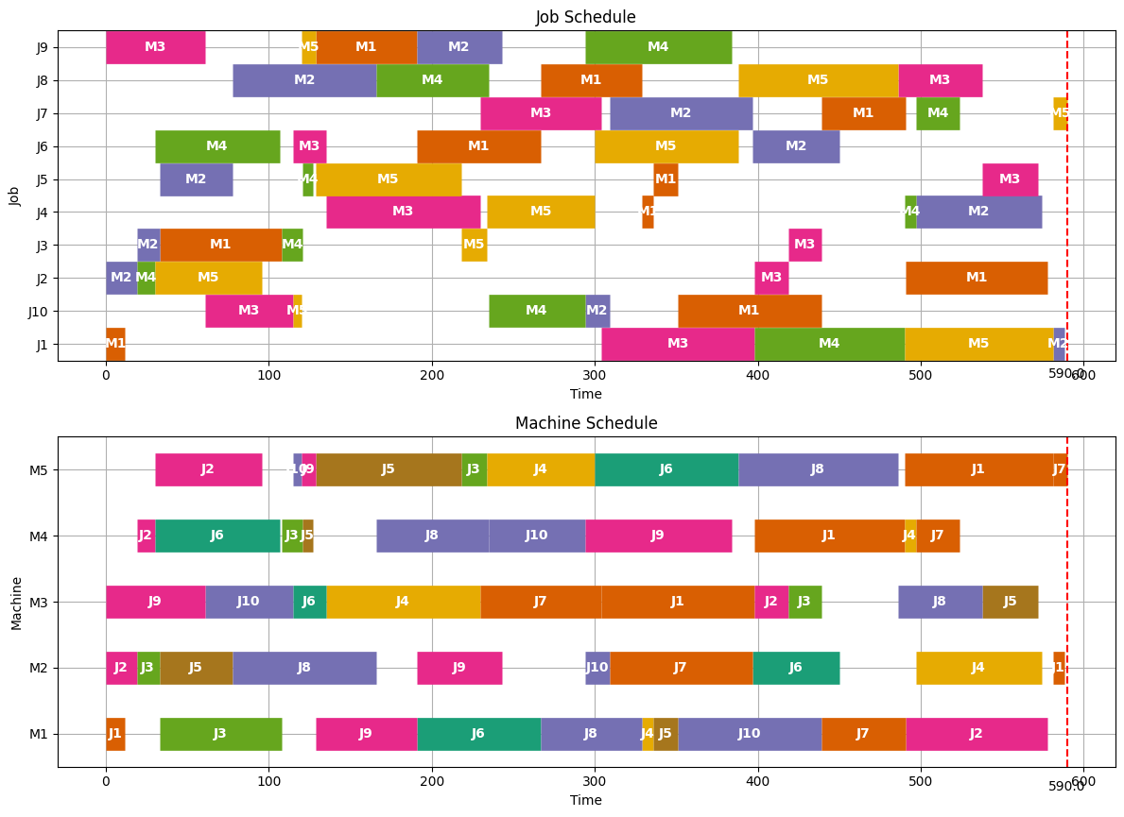
 | งาน | เครื่องจักร | ลำดับ | เวลาเริ่มต้น | เวลาสิ้นสุด
 | 1 | 1 | 1 | 0 | 12
 | 2 | 2 | 2 | 0 | 19
 | 2 | 4 | 3 | 19 | 30
 | 3 | 2 | 4 | 19 | 33
 | 9 | 3 | 5 | 0 | 61
 | 5 | 2 | 6 | 33 | 78
 | 2 | 5 | 7 | 30 | 96
 | 6 | 4 | 8 | 30 | 107
 | 3 | 1 | 9 | 33 | 108
 | 10 | 3 | 10 | 61 | 115
 | 10 | 5 | 11 | 115 | 120
 | 3 | 4 | 12 | 108 | 121
 | 5 | 4 | 13 | 121 | 127
 | 9 | 5 | 14 | 120 | 129
 | 6 | 3 | 15 | 115 | 135
 | 8 | 2 | 16 | 78 | 166
 | 9 | 1 | 17 | 129 | 191
 | 5 | 5 | 18 | 129 | 218
 | 4 | 3 | 19 | 135 | 230
 | 3 | 5 | 20 | 218 | 234
 | 8 | 4 | 21 | 166 | 235
 | 9 | 2 | 22 | 191 | 243
 | 6 | 1 | 23 | 191 | 267
 | 10 | 4 | 24 | 235 | 294
 | 4 | 5 | 25 | 234 | 300
 | 7 | 3 | 26 | 230 | 304
 | 10 | 2 | 27 | 294 | 309
 | 8 | 1 | 28 | 267 | 329
 | 4 | 1 | 29 | 329 | 336
 | 5 | 1 | 30 | 336 | 351
 | 9 | 4 | 31 | 294 | 384
 | 6 | 5 | 32 | 300 | 388
 | 7 | 2 | 33 | 309 | 397
 | 1 | 3 | 34 | 304 | 398
 | 2 | 3 | 35 | 398 | 419
 | 10 | 1 | 36 | 351 | 439
 | 3 | 3 | 37 | 419 | 439
 | 6 | 2 | 38 | 397 | 450
 | 8 | 5 | 39 | 388 | 486
 | 1 | 4 | 40 | 398 | 490
 | 7 | 1 | 41 | 439 | 491
 | 4 | 4 | 42 | 490 | 497
 | 7 | 4 | 43 | 497 | 524
 | 8 | 3 | 44 | 486 | 538
 | 5 | 3 | 45 | 538 | 572
 | 4 | 2 | 46 | 497 | 574
 | 2 | 1 | 47 | 491 | 578
 | 1 | 5 | 48 | 490 | 581
 | 1 | 2 | 49 | 581 | 588
 | 7 | 5 | 50 | 581 | 590

la05
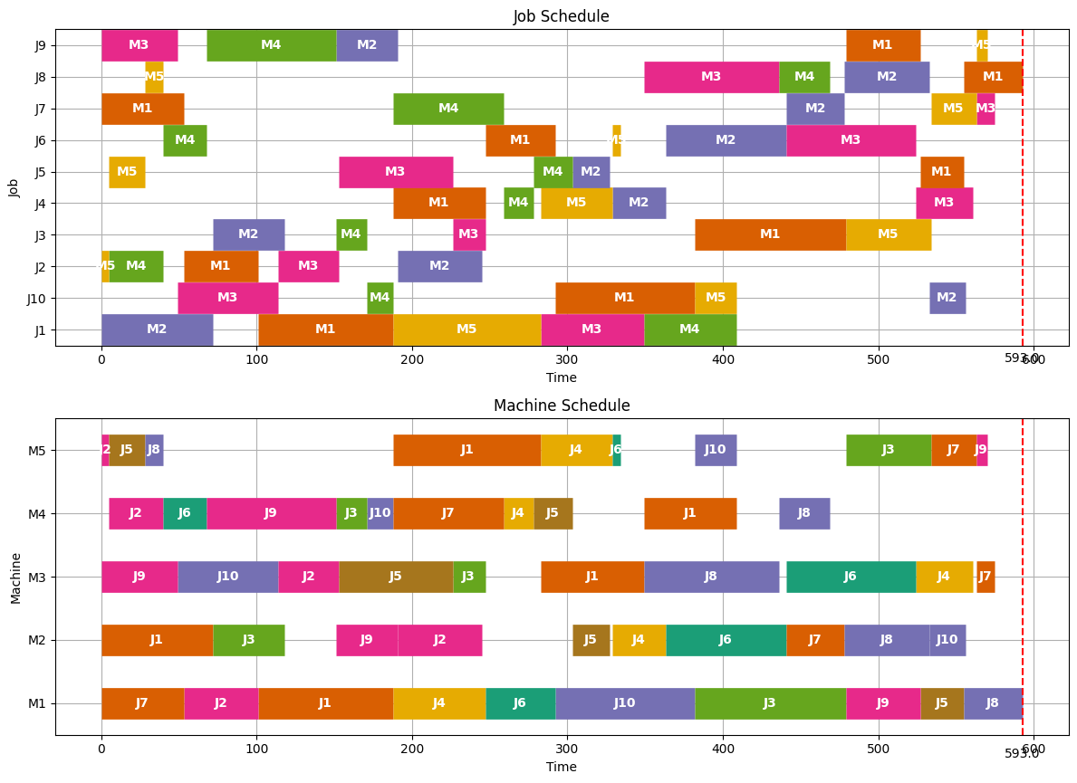
Makespan | 593
Runtime | 7748.56

 | งาน | เครื่องจักร | ลำดับ | เวลาเริ่มต้น | เวลาสิ้นสุด
 | 2 | 5 | 1 | 0 | 5
 | 5 | 5 | 2 | 5 | 28
 | 2 | 4 | 3 | 5 | 40
 | 8 | 5 | 4 | 28 | 40
 | 9 | 3 | 5 | 0 | 49
 | 7 | 1 | 6 | 0 | 53
 | 6 | 4 | 7 | 40 | 68
 | 1 | 2 | 8 | 0 | 72
 | 2 | 1 | 9 | 53 | 101
 | 10 | 3 | 10 | 49 | 114
 | 3 | 2 | 11 | 72 | 118
 | 9 | 4 | 12 | 68 | 151
 | 2 | 3 | 13 | 114 | 153
 | 3 | 4 | 14 | 151 | 171
 | 1 | 1 | 15 | 101 | 188
 | 10 | 4 | 16 | 171 | 188
 | 9 | 2 | 17 | 151 | 191
 | 5 | 3 | 18 | 153 | 226
 | 2 | 2 | 19 | 191 | 245
 | 4 | 1 | 20 | 188 | 247
 | 3 | 3 | 21 | 226 | 247
 | 7 | 4 | 22 | 188 | 259
 | 4 | 4 | 23 | 259 | 278
 | 1 | 5 | 24 | 188 | 283
 | 6 | 1 | 25 | 247 | 292
 | 5 | 4 | 26 | 278 | 303
 | 5 | 2 | 27 | 303 | 327
 | 4 | 5 | 28 | 283 | 329
 | 6 | 5 | 29 | 329 | 334
 | 1 | 3 | 30 | 283 | 349
 | 4 | 2 | 31 | 329 | 363
 | 10 | 1 | 32 | 292 | 382
 | 1 | 4 | 33 | 349 | 409
 | 10 | 5 | 34 | 382 | 409
 | 8 | 3 | 35 | 349 | 436
 | 6 | 2 | 36 | 363 | 441
 | 8 | 4 | 37 | 436 | 469
 | 7 | 2 | 38 | 441 | 478
 | 3 | 1 | 39 | 382 | 479
 | 6 | 3 | 40 | 441 | 524
 | 9 | 1 | 41 | 479 | 527
 | 8 | 2 | 42 | 478 | 533
 | 3 | 5 | 43 | 479 | 534
 | 5 | 1 | 44 | 527 | 555
 | 10 | 2 | 45 | 533 | 556
 | 4 | 3 | 46 | 524 | 561
 | 7 | 5 | 47 | 534 | 563
 | 9 | 5 | 48 | 563 | 570
 | 7 | 3 | 49 | 563 | 575
 | 8 | 1 | 50 | 555 | 593

la06
Makespan | 926 |  | Note | 15 Job 5 Machine
Runtime | 15441.68

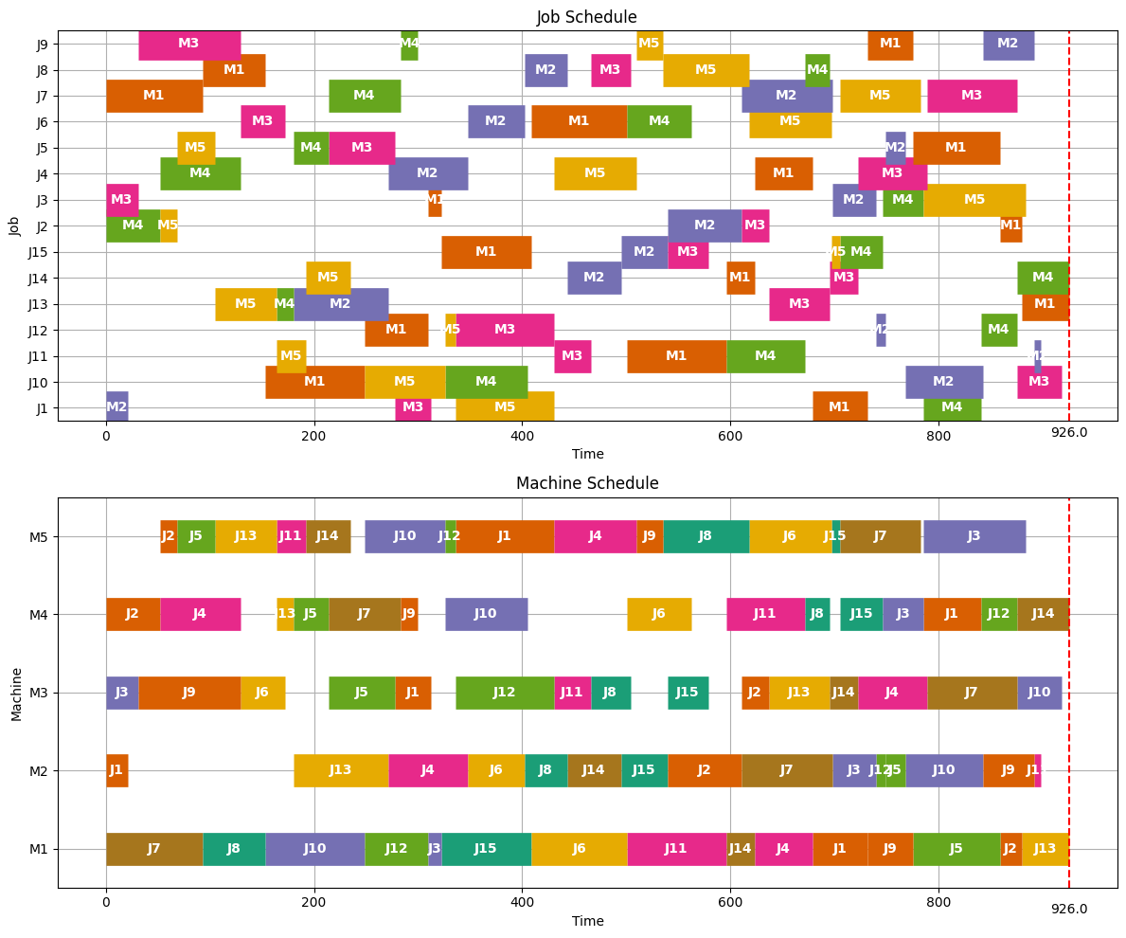

 | งาน | เครื่องจักร | ลำดับ | เวลาเริ่มต้น | เวลาสิ้นสุด
 | 1 | 2 | 1 | 0 | 21
 | 3 | 3 | 2 | 0 | 31
 | 2 | 4 | 3 | 0 | 52
 | 13 | 5 | 4 | 0 | 59
 | 7 | 1 | 5 | 0 | 93
 | 5 | 5 | 6 | 59 | 96
 | 9 | 3 | 7 | 31 | 129
 | 4 | 4 | 8 | 52 | 129
 | 14 | 5 | 9 | 96 | 139
 | 8 | 1 | 10 | 93 | 153
 | 11 | 5 | 11 | 139 | 167
 | 6 | 3 | 12 | 129 | 172
 | 2 | 5 | 13 | 167 | 183
 | 7 | 4 | 14 | 129 | 198
 | 4 | 2 | 15 | 129 | 206
 | 1 | 3 | 16 | 172 | 206
 | 12 | 1 | 17 | 153 | 214
 | 3 | 1 | 18 | 214 | 226
 | 5 | 4 | 19 | 198 | 232
 | 9 | 4 | 20 | 232 | 249
 | 6 | 2 | 21 | 206 | 260
 | 13 | 4 | 22 | 249 | 265
 | 4 | 5 | 23 | 206 | 285
 | 12 | 5 | 24 | 285 | 295
 | 10 | 1 | 25 | 226 | 322
 | 2 | 2 | 26 | 260 | 331
 | 8 | 2 | 27 | 331 | 372
 | 12 | 3 | 28 | 295 | 390
 | 10 | 5 | 29 | 322 | 399
 | 15 | 1 | 30 | 322 | 409
 | 14 | 2 | 31 | 372 | 424
 | 11 | 3 | 32 | 390 | 425
 | 15 | 2 | 33 | 424 | 469
 | 10 | 4 | 34 | 399 | 478
 | 5 | 3 | 35 | 425 | 489
 | 1 | 5 | 36 | 399 | 494
 | 6 | 1 | 37 | 409 | 501
 | 3 | 2 | 38 | 469 | 511
 | 9 | 5 | 39 | 494 | 519
 | 8 | 3 | 40 | 489 | 527
 | 14 | 1 | 41 | 501 | 529
 | 3 | 4 | 42 | 511 | 550
 | 15 | 3 | 43 | 527 | 566
 | 4 | 1 | 44 | 529 | 584
 | 7 | 2 | 45 | 511 | 598
 | 6 | 4 | 46 | 550 | 612
 | 1 | 1 | 47 | 584 | 637
 | 3 | 5 | 48 | 550 | 648
 | 4 | 3 | 49 | 584 | 650
 | 2 | 3 | 50 | 650 | 676
 | 13 | 2 | 51 | 598 | 689
 | 1 | 4 | 52 | 637 | 692
 | 12 | 2 | 53 | 689 | 698
 | 5 | 2 | 54 | 698 | 717
 | 7 | 5 | 55 | 648 | 725
 | 11 | 1 | 56 | 637 | 732
 | 12 | 4 | 57 | 698 | 733
 | 13 | 3 | 58 | 689 | 748
 | 14 | 3 | 59 | 748 | 775
 | 9 | 1 | 60 | 732 | 776
 | 10 | 2 | 61 | 717 | 792
 | 8 | 5 | 62 | 725 | 808
 | 11 | 4 | 63 | 733 | 809
 | 15 | 5 | 64 | 808 | 817
 | 8 | 4 | 65 | 809 | 833
 | 9 | 2 | 66 | 792 | 841
 | 11 | 2 | 67 | 841 | 848
 | 5 | 1 | 68 | 776 | 859
 | 7 | 3 | 69 | 775 | 862
 | 2 | 1 | 70 | 859 | 880
 | 14 | 4 | 71 | 833 | 883
 | 6 | 5 | 72 | 817 | 896
 | 10 | 3 | 73 | 862 | 905
 | 15 | 4 | 74 | 883 | 924
 | 13 | 1 | 75 | 880 | 926

la07
Makespan | 890
Runtime | 15510.67

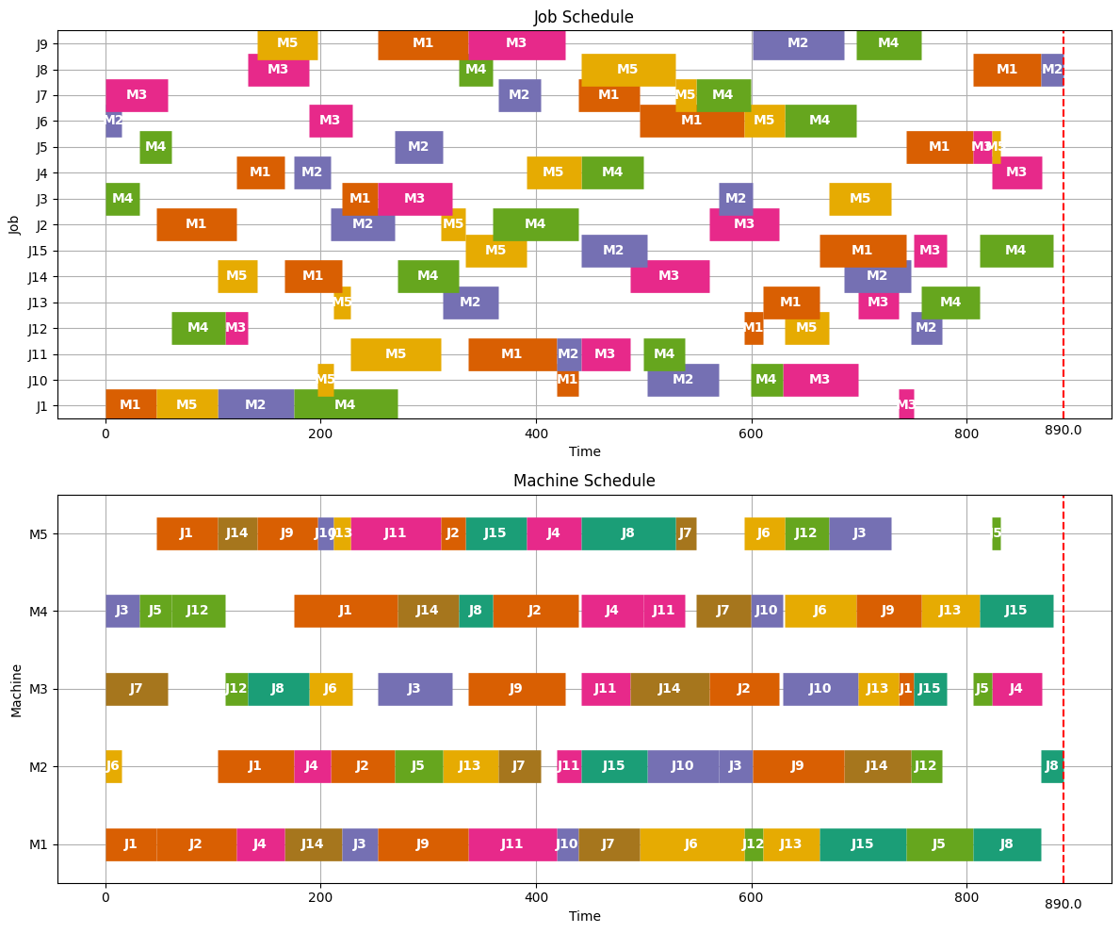

 | งาน | เครื่องจักร | ลำดับ | เวลาเริ่มต้น | เวลาสิ้นสุด
 | 6 | 2 | 1 | 0 | 15
 | 3 | 4 | 2 | 0 | 32
 | 1 | 1 | 3 | 0 | 47
 | 7 | 3 | 4 | 0 | 58
 | 5 | 4 | 5 | 32 | 61
 | 1 | 5 | 6 | 47 | 104
 | 12 | 4 | 7 | 61 | 111
 | 2 | 1 | 8 | 47 | 122
 | 12 | 3 | 9 | 111 | 132
 | 14 | 5 | 10 | 104 | 141
 | 4 | 1 | 11 | 122 | 166
 | 1 | 2 | 12 | 104 | 175
 | 8 | 3 | 13 | 132 | 189
 | 9 | 5 | 14 | 141 | 197
 | 4 | 2 | 15 | 175 | 209
 | 10 | 5 | 16 | 197 | 212
 | 14 | 1 | 17 | 166 | 220
 | 13 | 5 | 18 | 212 | 228
 | 6 | 3 | 19 | 189 | 229
 | 3 | 1 | 20 | 220 | 253
 | 2 | 2 | 21 | 209 | 269
 | 1 | 4 | 22 | 175 | 271
 | 11 | 5 | 23 | 228 | 312
 | 5 | 2 | 24 | 269 | 313
 | 3 | 3 | 25 | 253 | 322
 | 14 | 4 | 26 | 271 | 328
 | 2 | 5 | 27 | 312 | 334
 | 9 | 1 | 28 | 253 | 337
 | 8 | 4 | 29 | 328 | 360
 | 13 | 2 | 30 | 313 | 365
 | 15 | 5 | 31 | 334 | 391
 | 7 | 2 | 32 | 365 | 404
 | 11 | 1 | 33 | 337 | 419
 | 9 | 3 | 34 | 337 | 427
 | 10 | 1 | 35 | 419 | 439
 | 2 | 4 | 36 | 360 | 439
 | 11 | 2 | 37 | 419 | 442
 | 4 | 5 | 38 | 391 | 442
 | 11 | 3 | 39 | 442 | 487
 | 7 | 1 | 40 | 439 | 496
 | 4 | 4 | 41 | 442 | 500
 | 15 | 2 | 42 | 442 | 503
 | 8 | 5 | 43 | 442 | 529
 | 11 | 4 | 44 | 500 | 538
 | 7 | 5 | 45 | 529 | 549
 | 14 | 3 | 46 | 487 | 561
 | 10 | 2 | 47 | 503 | 570
 | 6 | 1 | 48 | 496 | 593
 | 7 | 4 | 49 | 549 | 599
 | 3 | 2 | 50 | 570 | 601
 | 12 | 1 | 51 | 593 | 611
 | 2 | 3 | 52 | 561 | 626
 | 10 | 4 | 53 | 599 | 629
 | 6 | 5 | 54 | 593 | 631
 | 13 | 1 | 55 | 611 | 663
 | 12 | 5 | 56 | 631 | 672
 | 9 | 2 | 57 | 601 | 686
 | 6 | 4 | 58 | 631 | 697
 | 10 | 3 | 59 | 629 | 699
 | 3 | 5 | 60 | 672 | 730
 | 13 | 3 | 61 | 699 | 737
 | 15 | 1 | 62 | 663 | 744
 | 14 | 2 | 63 | 686 | 748
 | 1 | 3 | 64 | 737 | 751
 | 9 | 4 | 65 | 697 | 758
 | 12 | 2 | 66 | 748 | 777
 | 15 | 3 | 67 | 751 | 781
 | 5 | 1 | 68 | 744 | 806
 | 13 | 4 | 69 | 758 | 812
 | 5 | 3 | 70 | 806 | 823
 | 5 | 5 | 71 | 823 | 831
 | 8 | 1 | 72 | 806 | 869
 | 4 | 3 | 73 | 823 | 870
 | 15 | 4 | 74 | 812 | 880
 | 8 | 2 | 75 | 869 | 890

la08
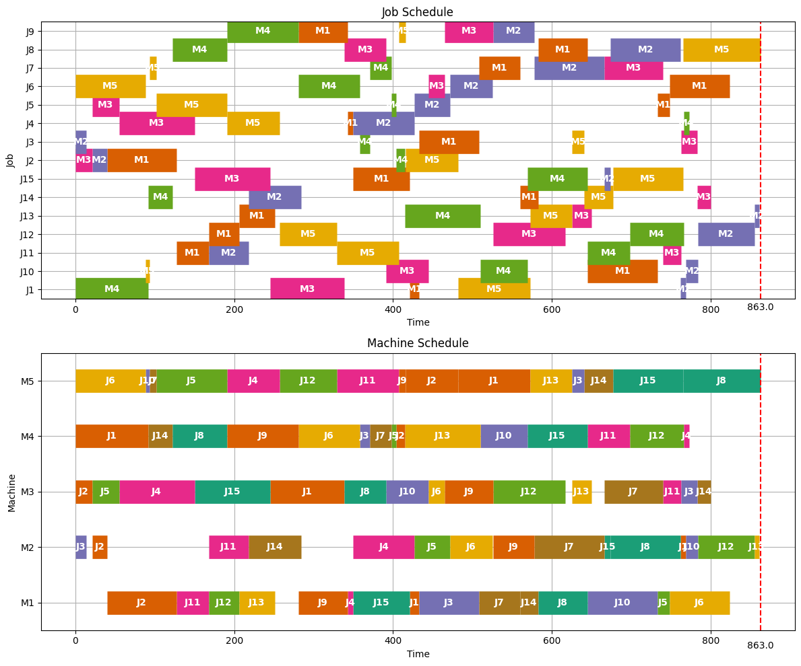
Makespan | 863
Runtime | 15567.65

la09
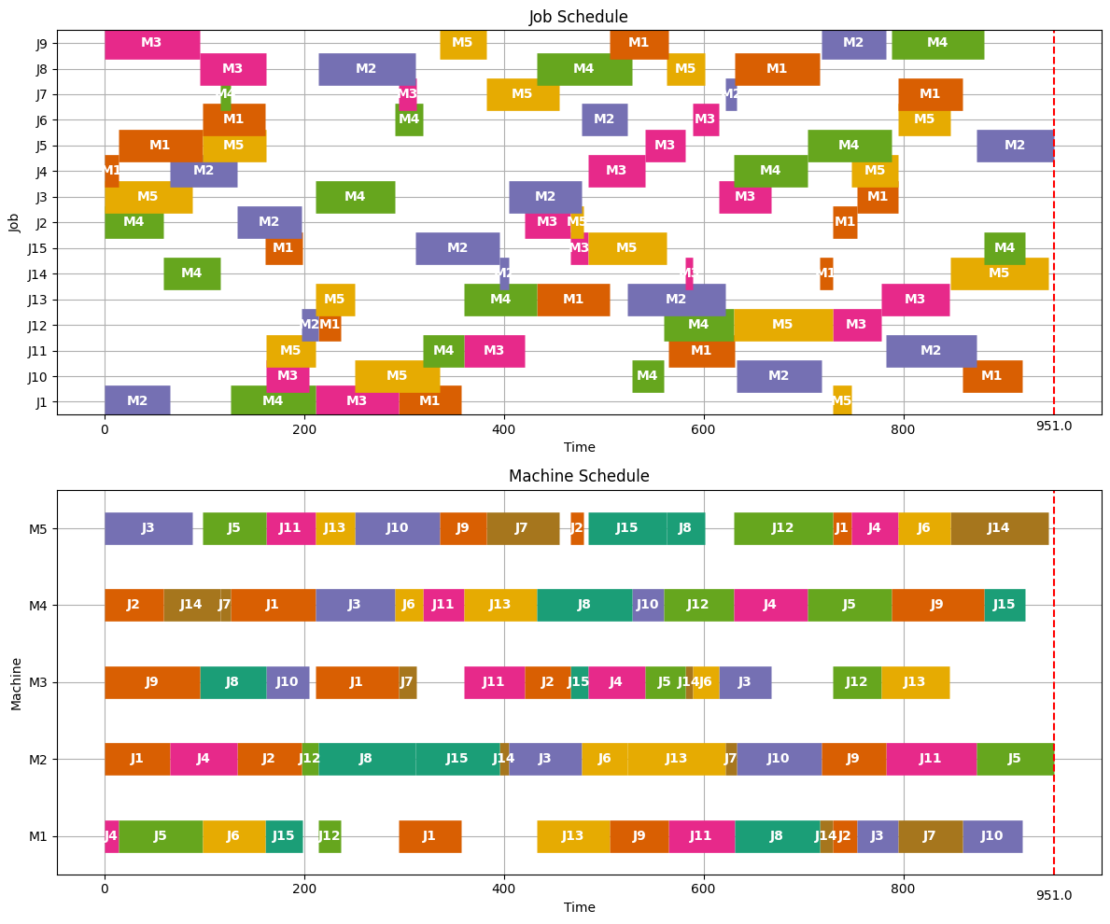
Makespan | 951
Runtime | 15401.32

la10
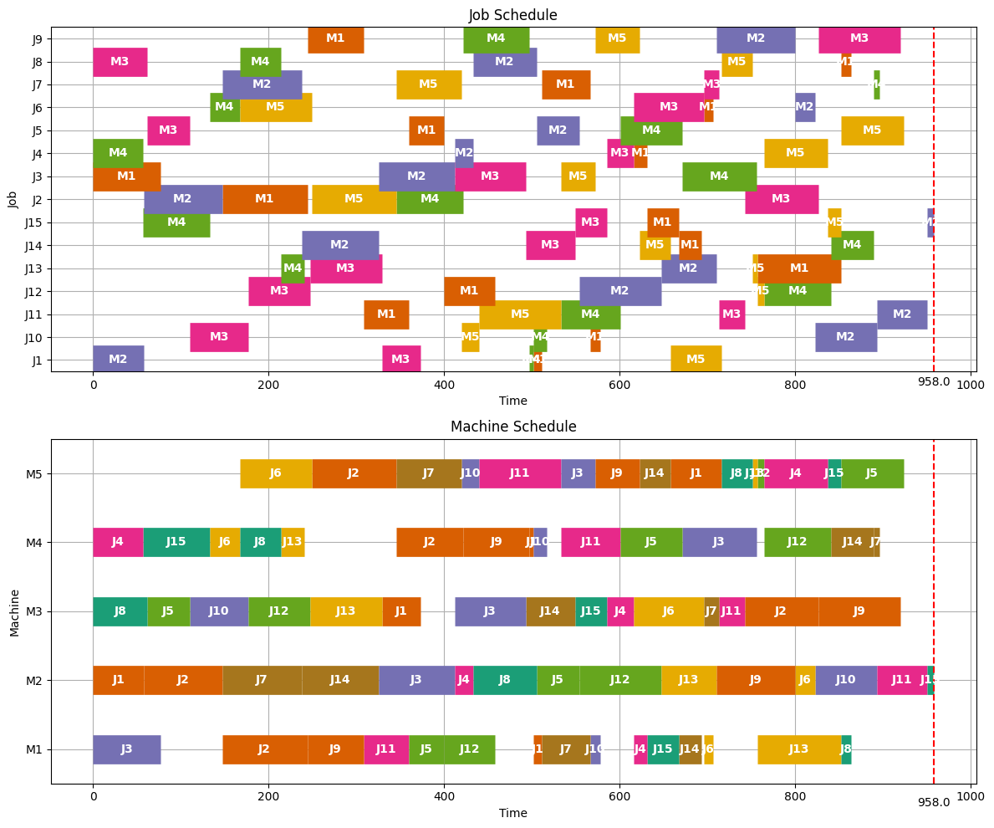
Makespan | 958
Runtime | 15050.18

la11
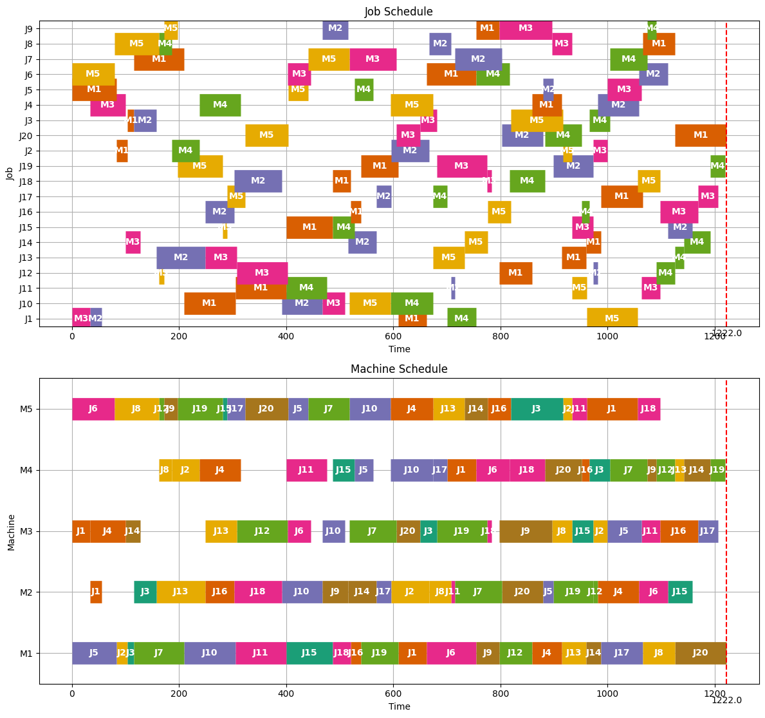
Makespan | 1222
Runtime | 28120.56

la12
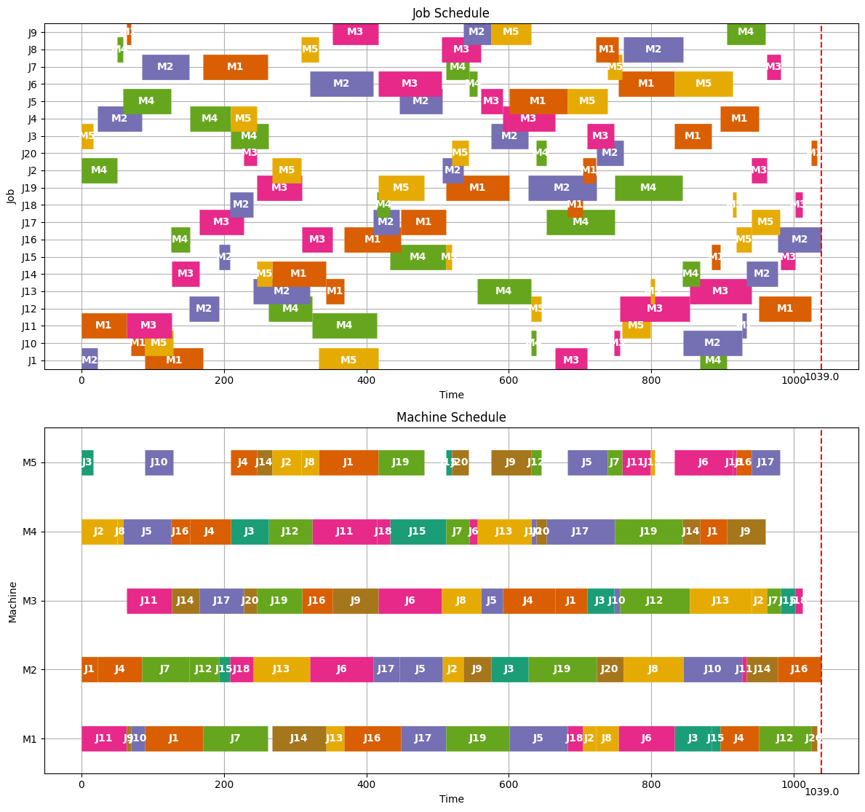
Makespan | 1039
Runtime | 28034.71

la13
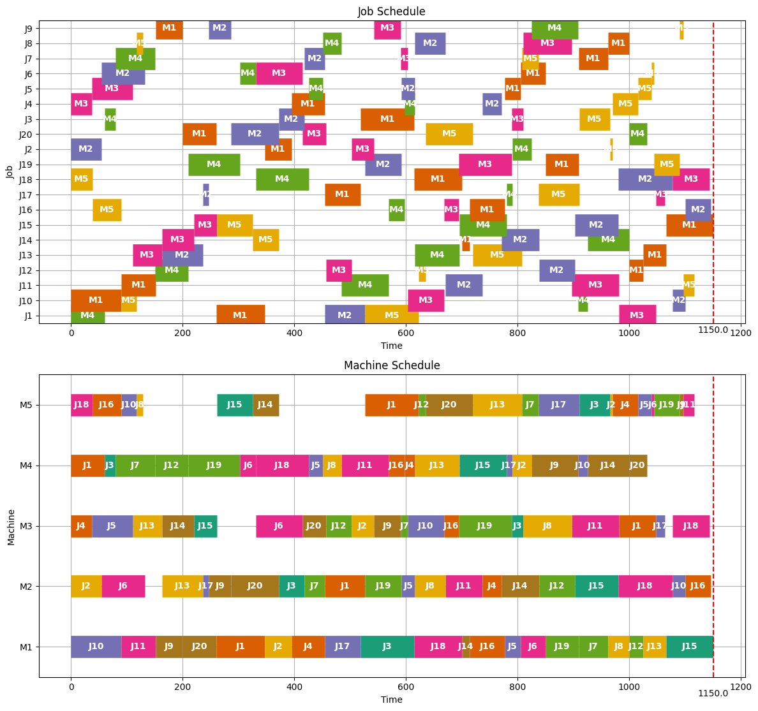
Makespan | 1150
Runtime | 28345.78

la14
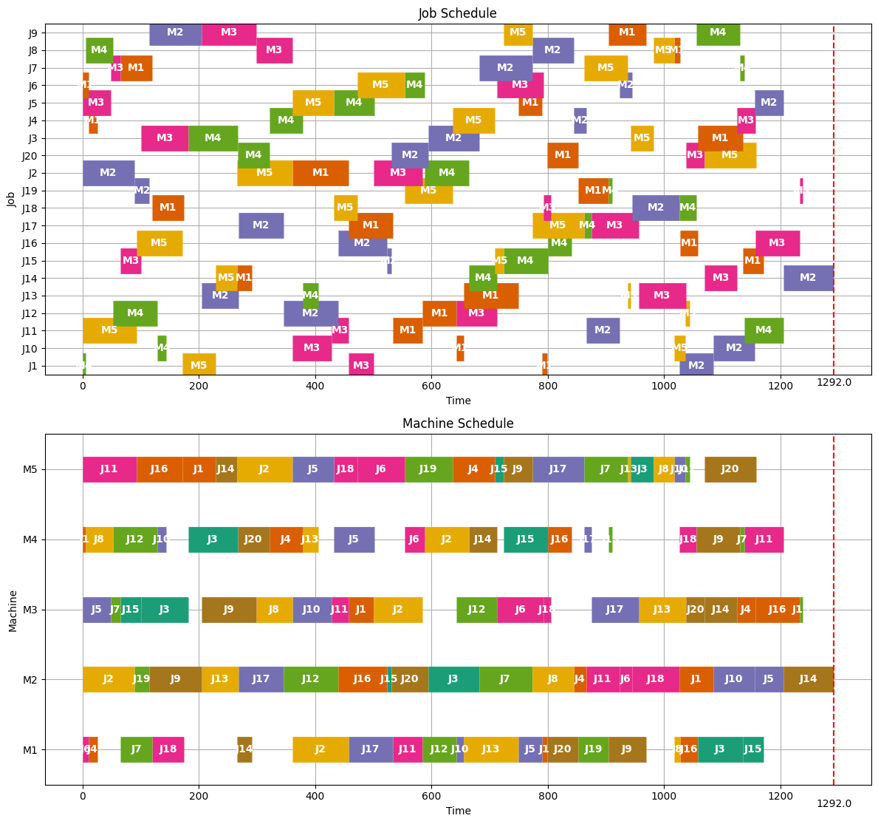
Makespan | 1292
Runtime | 28020.68

la15
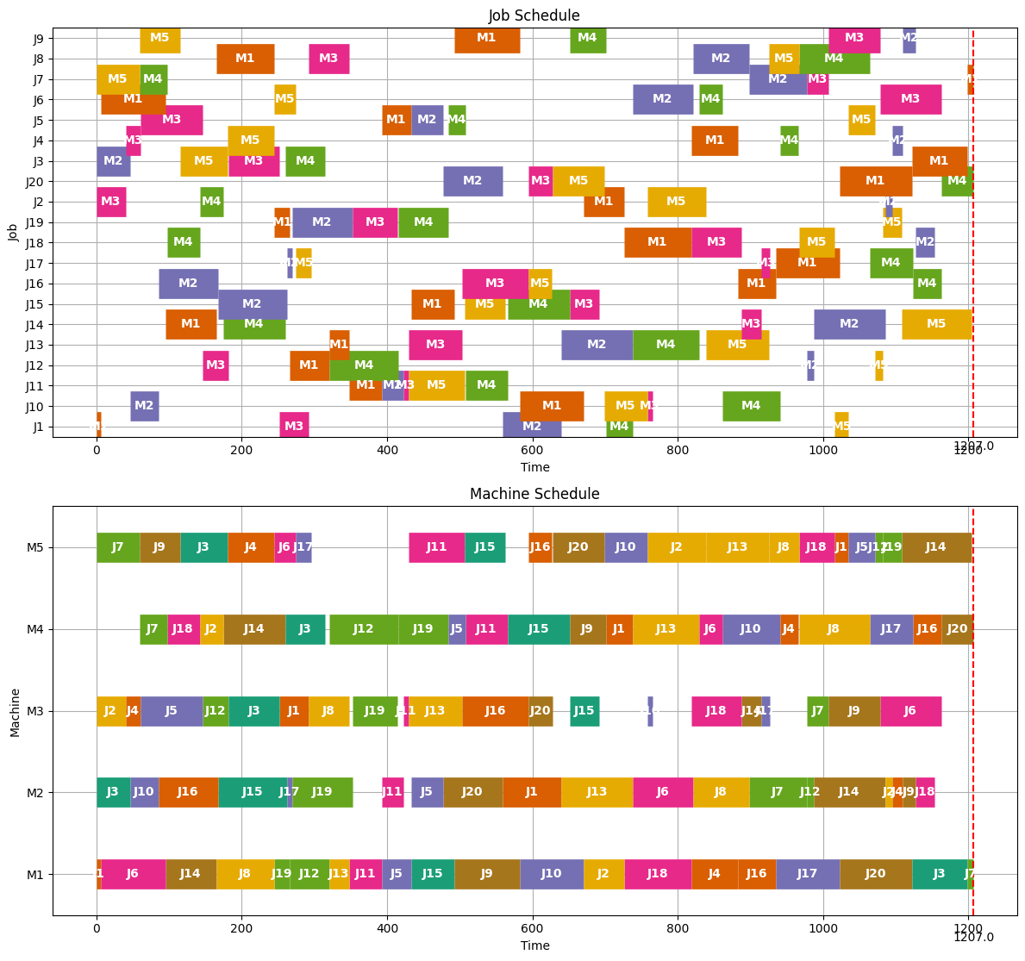
Makespan | 1207
Runtime | 28206.45

ft06
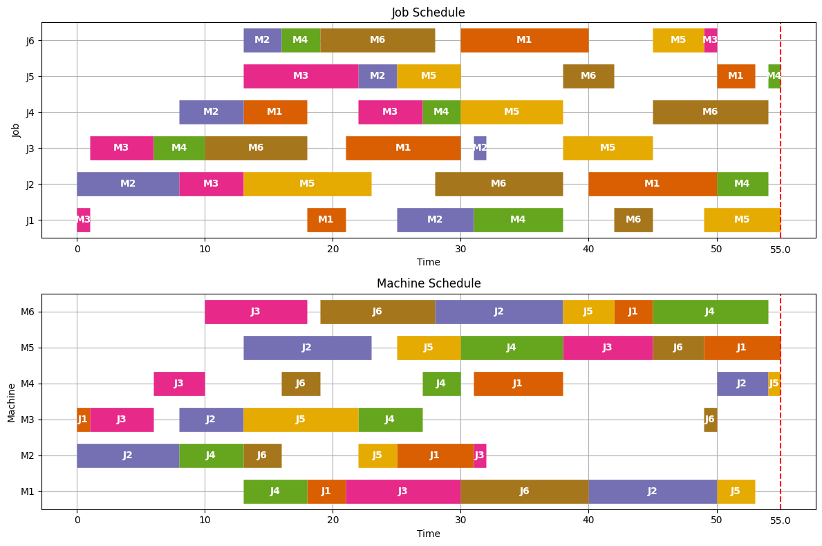
Makespan | 55
Runtime | 2580.34

ft10
Makespan | 930
Runtime | 19168





